Sheet1
配件 | 长度 | 数量
分段用-C钢垂直 | 1.05 | 2
分段用-C钢侧向 | 1.414 | 1 | 数量标识该尺寸的C钢需要两段，如果数量会影响计算，我可以在excel公式里改一下，只会出现0或1两种数量
分段用-C钢纵向 | 1.414 | 0
分段用-C钢横担 | 0.795 | 1
分段用-C钢垂直 | 0.9 | 1
分段用-C钢侧向 | 1.414 | 1
分段用-C钢纵向 | 1.414 | 0
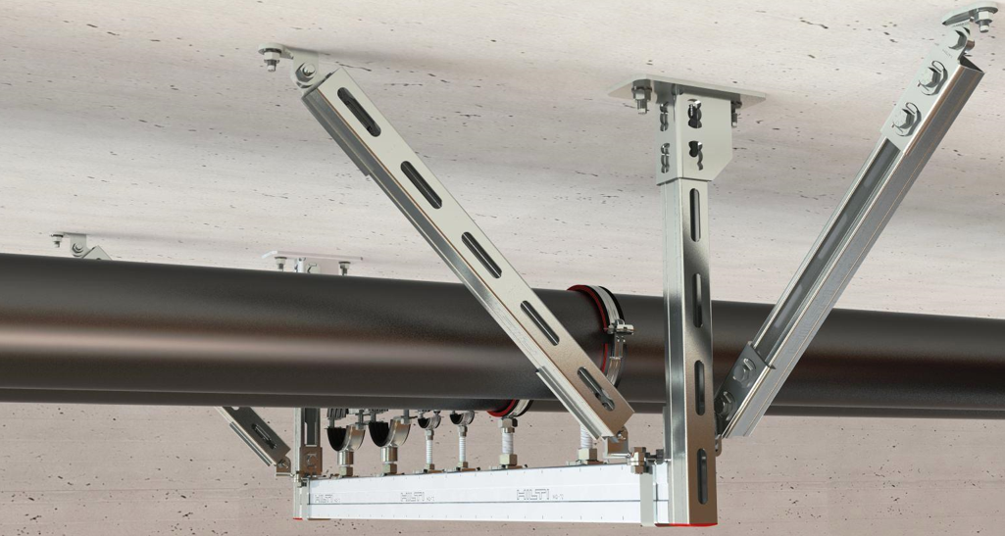
分段用-C钢横担 | 0.315 | 0
分段用-C钢垂直 | 0.9 | 1
分段用-C钢侧向 | 1.414 | 1
分段用-C钢纵向 | 1.414 | 1
分段用-C钢横担 | 0.315 | 0
分段用-C钢垂直 | 0.9 | 1
分段用-C钢侧向 | 1.414 | 1
分段用-C钢纵向 | 1.414 | 0
分段用-C钢横担 | 0.33 | 0
分段用-C钢垂直 | 0.9 | 1
分段用-C钢侧向 | 1.414 | 1 | 这个就是C钢组成的最终产品样式，图上的腿会根据现场情况或长或短，所以计算完后，会出现大量无规则长度。C钢出厂只会以3米/段或6米/段的型式。现场切割后，剩余的会作为废料。如何计算最节省（或最少损耗）的C钢出厂数量
分段用-C钢纵向 | 1.414 | 1
分段用-C钢横担 | 0.33 | 0
分段用-C钢垂直 | 0.9 | 1
分段用-C钢侧向 | 1.414 | 1
分段用-C钢纵向 | 1.414 | 0
分段用-C钢横担 | 0.35 | 0
分段用-C钢垂直 | 0.9 | 1
分段用-C钢侧向 | 1.414 | 1
分段用-C钢纵向 | 1.414 | 1
分段用-C钢横担 | 0.35 | 0
分段用-C钢垂直 | 0.9 | 1
分段用-C钢侧向 | 1.414 | 1
分段用-C钢纵向 | 1.414 | 0
分段用-C钢横担 | 0.4 | 0
分段用-C钢垂直 | 0.9 | 1
分段用-C钢侧向 | 1.414 | 1
分段用-C钢纵向 | 1.414 | 1
分段用-C钢横担 | 0.4 | 0
分段用-C钢垂直 | 1 | 2
分段用-C钢侧向 | 1.414 | 1
分段用-C钢纵向 | 1.414 | 0
分段用-C钢横担 | 0.415 | 1
分段用-C钢垂直 | 1 | 2
分段用-C钢侧向 | 1.414 | 1
分段用-C钢纵向 | 1.414 | 2
分段用-C钢横担 | 0.415 | 1
分段用-C钢垂直 | 1 | 2
分段用-C钢侧向 | 1.414 | 1
分段用-C钢纵向 | 1.414 | 0
分段用-C钢横担 | 0.45 | 1
分段用-C钢垂直 | 1 | 2
分段用-C钢侧向 | 1.414 | 1
分段用-C钢纵向 | 1.414 | 2
分段用-C钢横担 | 0.45 | 1
分段用-C钢垂直 | 1 | 2
分段用-C钢侧向 | 1.414 | 1
分段用-C钢纵向 | 1.414 | 0
分段用-C钢横担 | 0.55 | 1
分段用-C钢垂直 | 1 | 2
分段用-C钢侧向 | 1.414 | 1
分段用-C钢纵向 | 1.414 | 2
分段用-C钢横担 | 0.55 | 1
分段用-C钢垂直 | 1 | 2
分段用-C钢侧向 | 1.414 | 1
分段用-C钢纵向 | 1.414 | 0
分段用-C钢横担 | 0.65 | 1
分段用-C钢垂直 | 1 | 2
分段用-C钢侧向 | 1.414 | 1
分段用-C钢纵向 | 1.414 | 2
分段用-C钢横担 | 0.65 | 1
分段用-C钢垂直 | 0.98 | 2
分段用-C钢侧向 | 1.414 | 1
分段用-C钢纵向 | 1.414 | 0
分段用-C钢横担 | 0.57 | 1
分段用-C钢垂直 | 0.98 | 2
分段用-C钢侧向 | 1.414 | 1
分段用-C钢纵向 | 1.414 | 2
分段用-C钢横担 | 0.57 | 1
分段用-C钢垂直 | 0.9 | 2
分段用-C钢侧向 | 1.626 | 1
分段用-C钢纵向 | 1.626 | 0
分段用-C钢横担 | 0.55 | 1

